Лист1
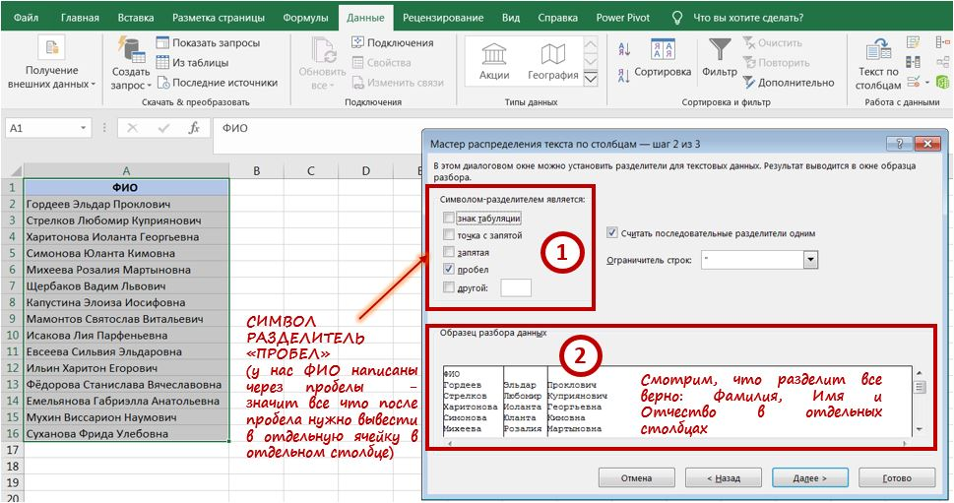
Фамилия | Имя | Отчество
Гордеев | Эльдар | Проклович
Стрелков | Любомир | Куприянович
Харитонова | Иоланта | Георгьевна
Симонова | Юланта | Кимовна
Михеева | Розалия | Мартыновна
Щербаков | Вадим | Львович
Капустина | Элоиза | Иосифовна
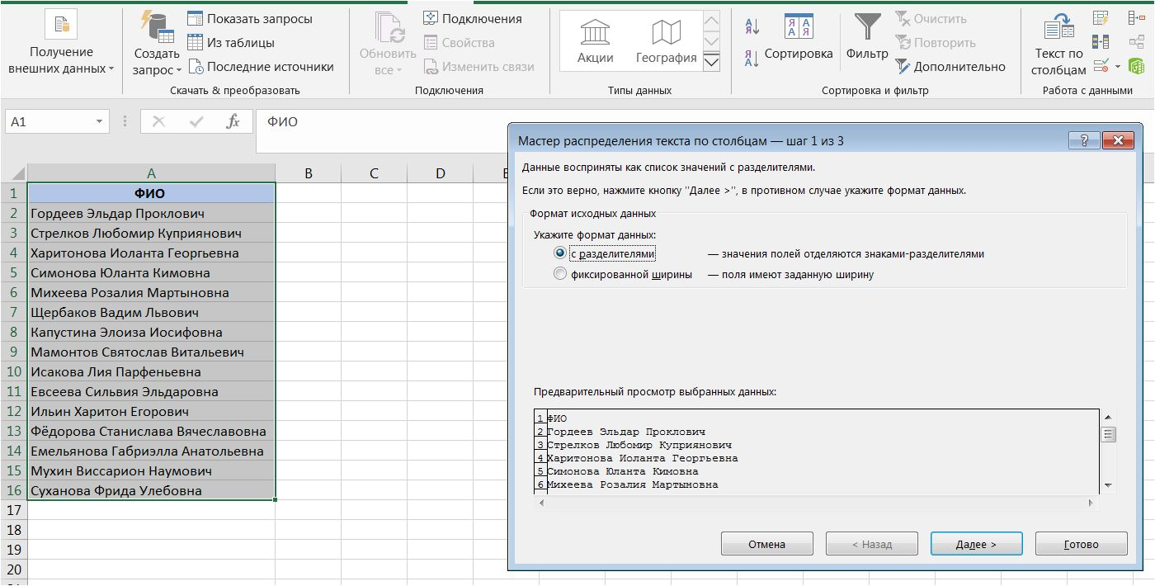
Мамонтов | Святослав | Витальевич
Исакова | Лия | Парфеньевна
Евсеева | Сильвия | Эльдаровна
Ильин | Харитон | Егорович
Фёдорова | Станислава | Вячеславовна
Емельянова | Габриэлла | Анатольевна
Мухин | Виссарион | Наумович
Суханова | Фрида | Улебовна

